Main
Curva DI
 | Diff | DI (30/08) | DI (20/09)
 | 0.25% | 10.40% | 10.65%
 | 0.18% | 10.47% | 10.65%
 | 0.16% | 10.49% | 10.65%
 | 0.15% | 10.50% | 10.65%
 | 0.14% | 10.51% | 10.65%
 | 0.14% | 10.52% | 10.65%
 | 0.13% | 10.52% | 10.65%
 | 0.13% | 10.52% | 10.65%
 | 0.13% | 10.52% | 10.65%
 | 0.13% | 10.52% | 10.65%
 | 0.13% | 10.53% | 10.65%
 | 0.13% | 10.53% | 10.66%
 | 0.13% | 10.53% | 10.66%
 | 0.13% | 10.53% | 10.66%
 | 0.13% | 10.53% | 10.66%
 | 0.13% | 10.53% | 10.66%
 | 0.13% | 10.53% | 10.66%
 | 0.13% | 10.53% | 10.66%
 | 0.13% | 10.53% | 10.66%
 | 0.13% | 10.53% | 10.66%
 | 0.12% | 10.53% | 10.66%
 | 0.12% | 10.53% | 10.66%
 | 0.12% | 10.54% | 10.66%
 | 0.11% | 10.55% | 10.66%
 | 0.10% | 10.56% | 10.66%
 | 0.09% | 10.56% | 10.66%
 | 0.09% | 10.57% | 10.66%
 | 0.08% | 10.58% | 10.66%
 | 0.07% | 10.58% | 10.66%
 | 0.07% | 10.59% | 10.66%
 | 0.08% | 10.59% | 10.67%
 | 0.09% | 10.60% | 10.68%
 | 0.09% | 10.60% | 10.69%
 | 0.10% | 10.61% | 10.71%
 | 0.11% | 10.61% | 10.72%
 | 0.11% | 10.61% | 10.73%
 | 0.12% | 10.62% | 10.74%
 | 0.13% | 10.62% | 10.74%
 | 0.13% | 10.62% | 10.75%
 | 0.14% | 10.63% | 10.76%
 | 0.14% | 10.63% | 10.77%
 | 0.14% | 10.63% | 10.78%
 | 0.15% | 10.63% | 10.78%
 | 0.15% | 10.64% | 10.79%
 | 0.16% | 10.64% | 10.80%
 | 0.15% | 10.65% | 10.80%
 | 0.15% | 10.66% | 10.81%
 | 0.14% | 10.67% | 10.81%
 | 0.13% | 10.68% | 10.82%
 | 0.14% | 10.69% | 10.83%
...
D0 | 2024-09-22 | Acionar antes de atualizar
D-1 | 2024-09-20
PTAX (D-1) | 5.4775
Contrato | V24

DI | 10.65%
CCS | -63.25%
CCL | -
DOL | -

Pre Implicita (primeiros vencimentos)
 | DI (20/09) | Fator | Pre Implicita
1 | 10.65% |  | 10.65%
2 | 10.65% |  | 10.65%
3 | 10.65% |  | 10.65%
4 | 10.65% |  | 10.65%
5 | 10.65% |  | 10.65%
6 | 10.65% |  | 10.65%
7 | 10.65% |  | 10.65%
8 | 10.65% |  | 10.66%
9 | 10.65% |  | 10.66%
10 | 10.65% |  | 10.66%
11 | 10.65% |  | 10.66%
12 | 10.66% |  | 10.66%
13 | 10.66% |  | 10.66%
14 | 10.66% |  | 10.66%
15 | 10.66% |  | 10.66%
16 | 10.66% |  | 10.66%
17 | 10.66% |  | 10.66%
18 | 10.66% |  | 10.66%
19 | 10.66% |  | 10.66%
20 | 10.66% |  | 10.66%
21 | 10.66% |  | 10.66%
22 | 10.66% |  | 10.66%
23 | 10.66% |  | 10.66%
24 | 10.66% |  | 10.66%
25 | 10.66% |  | 10.66%
26 | 10.66% |  | 10.66%
27 | 10.66% |  | 10.66%
28 | 10.66% |  | 10.66%
29 | 10.66% |  | 10.66%
30 | 10.66% |  | 10.66%
31 | 10.67% |  | 11.07%
32 | 10.68% |  | 11.07%
33 | 10.69% |  | 11.07%
34 | 10.71% |  | 11.07%
35 | 10.72% |  | 11.07%
36 | 10.73% |  | 11.07%
37 | 10.74% |  | 11.07%
38 | 10.74% |  | 11.07%
39 | 10.75% |  | 11.07%
40 | 10.76% |  | 11.07%
41 | 10.77% |  | 11.07%
42 | 10.78% |  | 11.07%
43 | 10.78% |  | 11.07%
44 | 10.79% |  | 11.07%
45 | 10.80% |  | 11.07%
46 | 10.80% |  | 11.07%
47 | 10.81% |  | 11.07%
48 | 10.81% |  | 11.07%
49 | 10.82% |  | 11.07%
50 | 10.83% |  | 11.52%
...

Tipos de curva
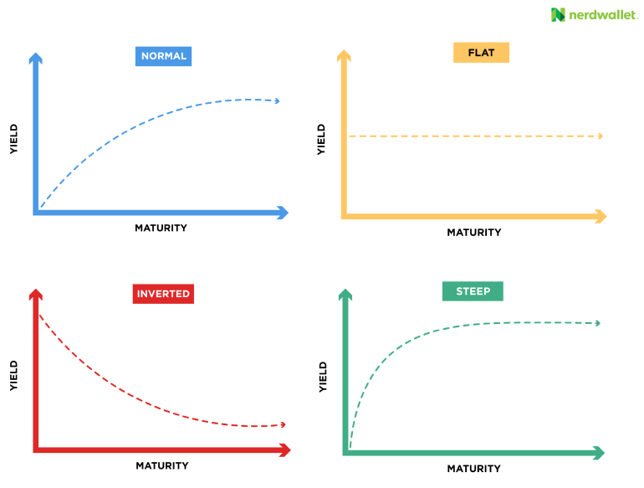
Normal | As taxas de juros aumentam conforme o prazo se alonga, indicando confiança no crescimento econômico
 | e expectativas de inflação moderada no futuro.

Inverted | As taxas de juros de curto prazo são maiores que as de longo prazo, um sinal de pessimismo econômico | BR 17/05/2016
 | e possível recessão à frente. | US 05/08/2024

Flat | As taxas de curto e longo prazo são quase iguais, sugerindo incerteza no mercado sobre o crescimento
 | econômico futuro ou uma transição entre cenários.

Steep | As taxas aumentam rapidamente com o prazo, sugerindo um crescimento econômico acelerado
 | ou expectativas de inflação futura alta.

